人物卡
...
 | 605 |  |  | 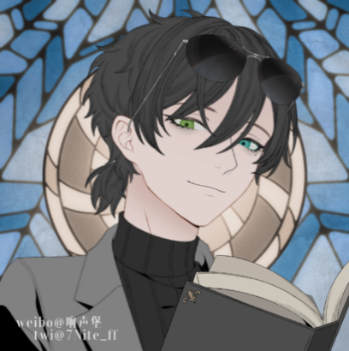 |  |  |  | 您的角色可能（只是可能！）
 | 60 | 30 |  |  |  |  |  | 有正常人的力量 |  | 普通人水平 |  | 如常人一般会有一定自制力
 |  | 12
 | 75 | 37 |  |  |  |  |  | 不会生什么大毛病 |  | 五官端正，仪表堂堂 |  | 是重点大学的学生，或是普通大学的研究生
 |  | 15
 | 80 | 40 |  |  |  |  |  | 大号的人 |  | 可以自主进行发明创造 |  | 在马路边捡到100块
调查 | 0.16388964764
交涉 | 0.21742693253
战斗 | 0.3154875717
特技 | 0.081944823819
支援 | 0.049166894291
学问 | 0.17208413002
 |  | 16
力量 STR | 50
体质 CON | 60
体型 SIZ | 85
敏捷 DEX | 50
外貌 APP | 70
智力 灵感 | 75
意志 POW | 60
教育 EDU | 75
幸运 Luck | 80
...
7 |  | 调整值 | 护甲 Armor |  | 5 | 覆盖部位
 |  | -1 |  |  |  | 除头部、除手脚、全身
 | 护甲减值 | 关 | 护甲类型 : |  | 防刺西服
...
 |  |  |  |  |  | 17 | 7
 |  |  |  |  |  | 25 | 10 | 你现在有这么多 | 那么你分配到了哪里?
 |  |  |  |  |  | 25 | 10 | 任意特长 | 格斗： |  | 投掷
 |  |  |  |  |  | 0 | 0 | 无 | 侦查
 |  |  |  |  |  | 5 | 2
 |  |  |  |  |  | 0 | 0
 |  |  |  |  |  | 5 | 2
 |  |  |  |  |  | 5 | 2 | 请将你选择的任意特长写在上方栏内，这样既方便你写卡又方便KP审卡
 |  |  |  |  |  | 2 | 1 | 自定义子技能 |  | 自定义经历包 |  | 自定义状态
 |  |  |  |  |  | 0 | 0 | 技艺技能名称 | 基础值 | 经历包名称 |  | 状态名称(例:生病、精神分裂)
 |  |  |  |  |  | 5 | 2
...

